Sheet0
天報星 | 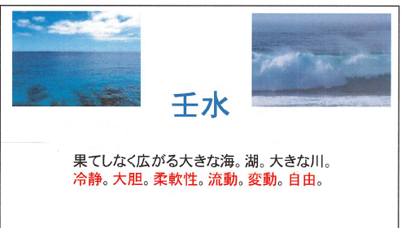 | テキストデータです。 ああああああああああ あああああああああああｑｑｑｑｑｑｑｑｑ | 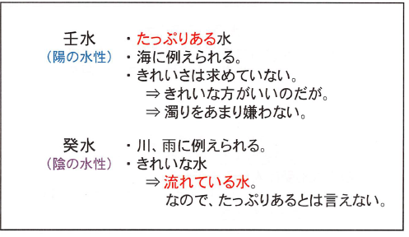 | テキストデータです。 Ccccccccccccccccccccccccccccccccccccccccccc
天印星 | 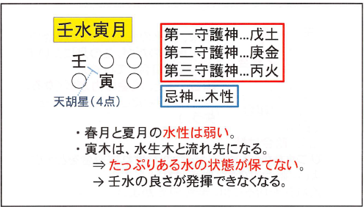 | 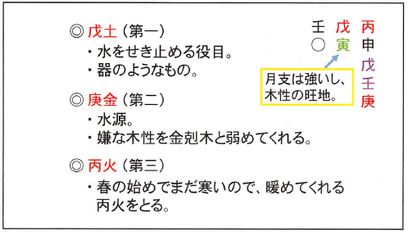 | テキストデータです。 Bbbbbbbbbbbbbbbbbbbbbbbbbbbbbbbbbb
天貴星 | テキストデータです。 Aaaaaaaaaaaaaaaaaaaaaaaaaaaaaaaaaaaaaaaaaaa | 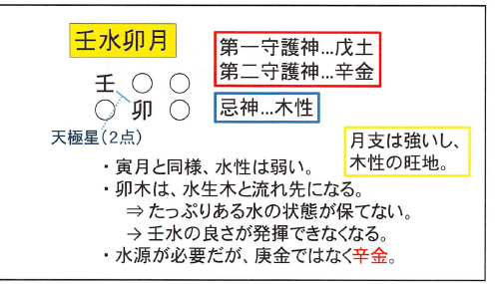
天恍星
天南星
天禄星
天将星
天堂星
天胡星
天極星
天庫星
天馳星

